Use_Case
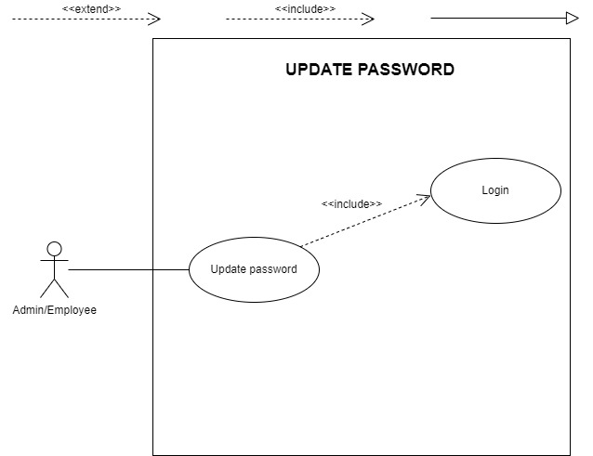
4.2. Chức năng cập nhật thông tin cá nhân

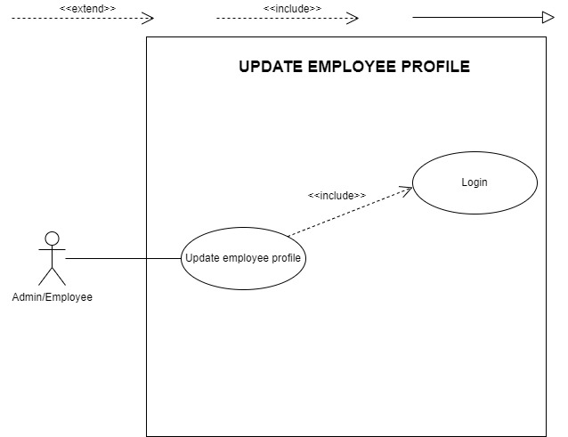

4.3. Chức năng đổi mật khẩu

Class_Diagram
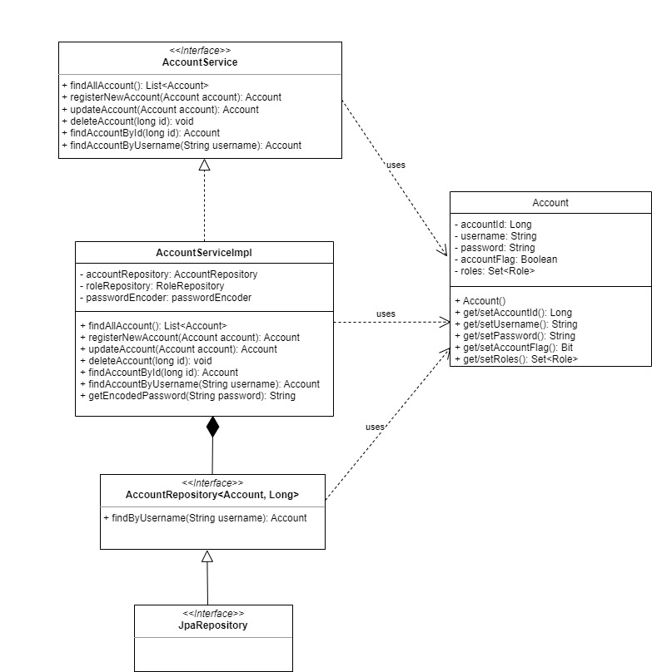
4.2. Chức năng cập nhật thông tin cá nhân

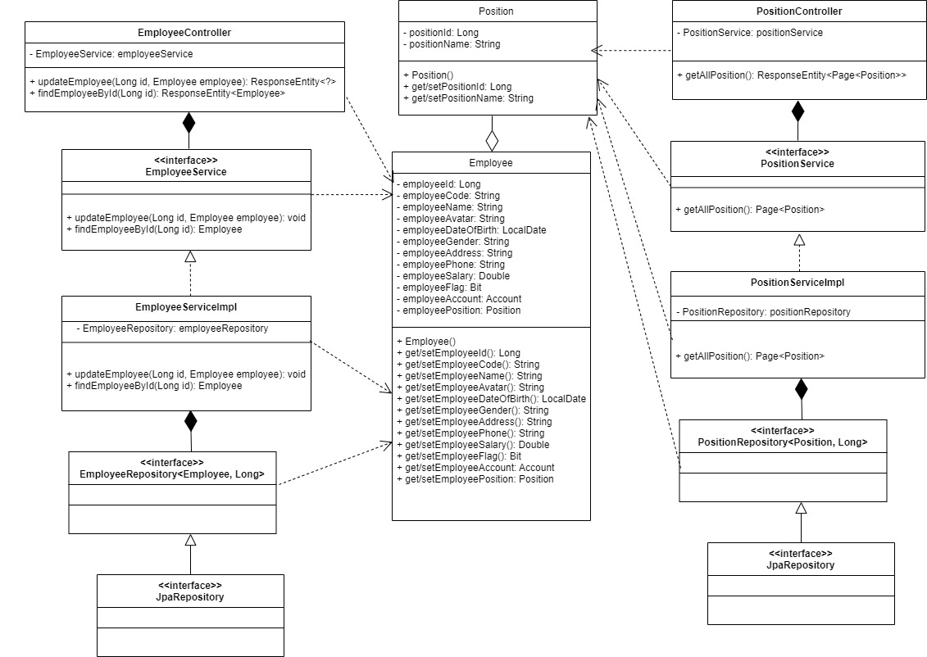

4.3. Chức năng đổi mật khẩu

Sequence_Diagram
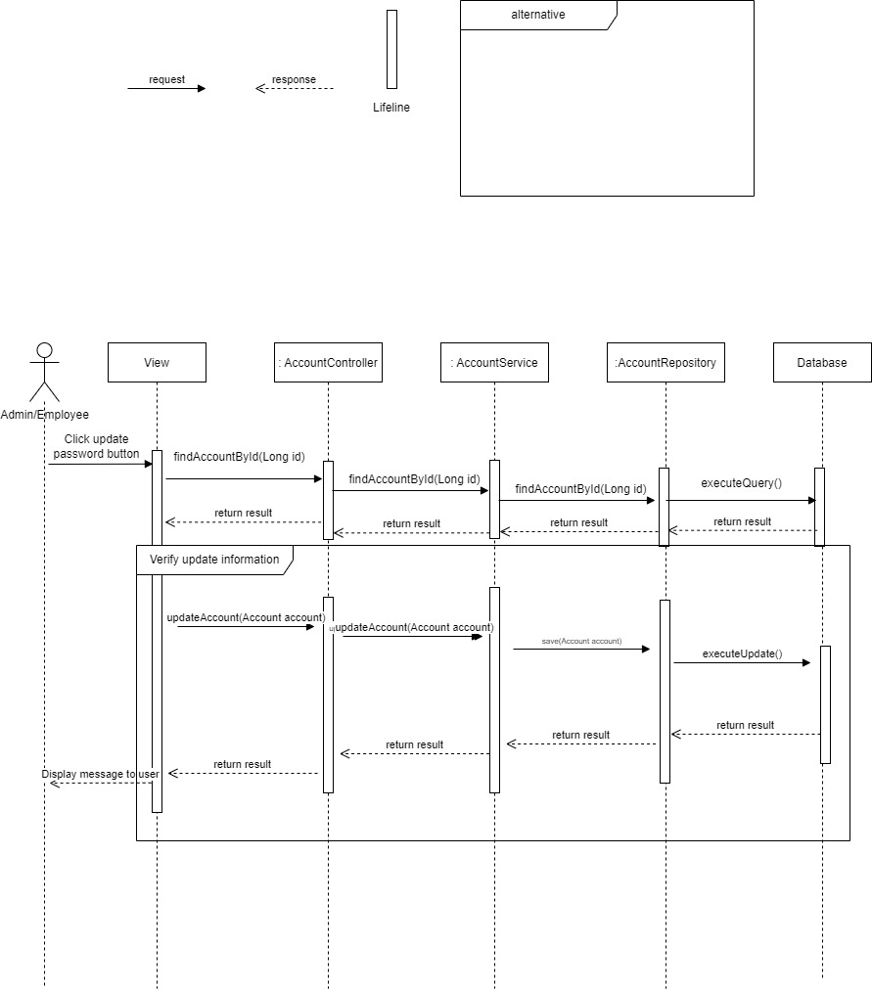
4.2. Chức năng cập nhật thông tin cá nhân
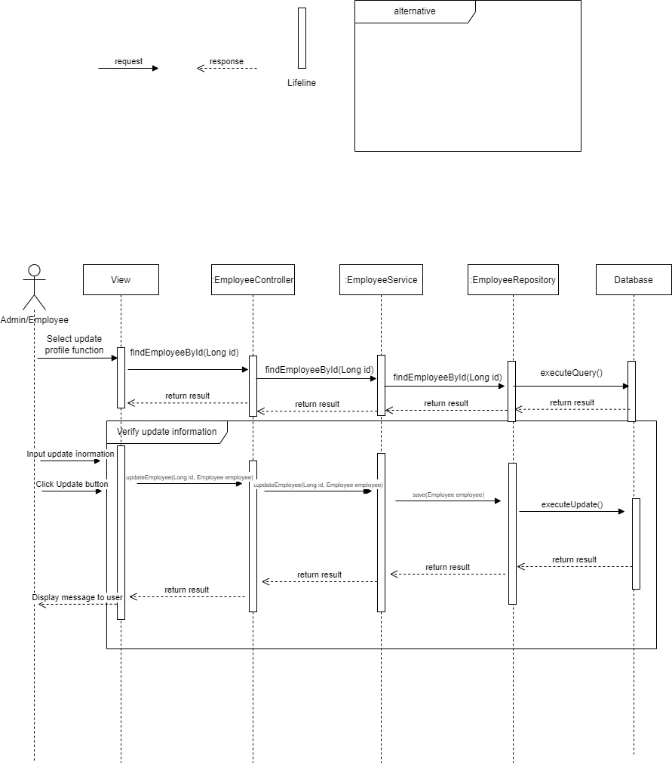

4.3. Chức năng đổi mật khẩu

